Dashboard
BLOCK 139

 | VERSION | 1.0.0

Chuyên Đề Phát Triển Web 1

Evidance
Hinh 1

hinh2

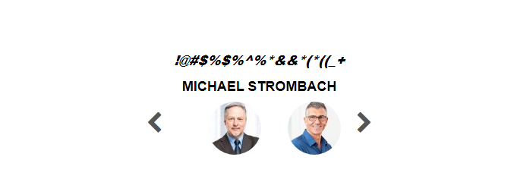

hinh3

hinh4

hinh5

